カレンダー

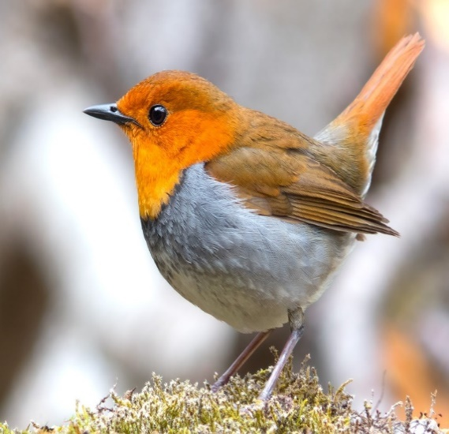
お願い
年単位、月週単位、個別予定の各シート内では同一日の指定はしないこと。---同一日となった場合は、項目内容を合体してください。

myカレンダー

年度と、月を入れます。
ただし、2021年1月～2030年12月まで
日 |  | 月 |  | 火 |  | 水 |  | 木 |  | 金 |  | 土 |  | 2023 | 1
2023-01-01 | 先負 | 2023-01-02 | 仏滅 | 2023-01-03 | 大安 | 2023-01-04 | 赤口 | 2023-01-05 | 先勝 | 2023-01-06 | 友引 | 2023-01-07 | 先負
元日 |  | 振替休日 |  |  | 長兄の命日 |  |  |  |  |  |  |  | 奈緒誕生日
教会 |  |  |  |  |  | newpc |  |  |  | 料理教室
2023-01-08 | 仏滅 | 2023-01-09 | 大安 | 2023-01-10 | 赤口 | 2023-01-11 | 先勝 | 2023-01-12 | 友引 | 2023-01-13 | 先負 | 2023-01-14 | 仏滅
 |  | 成人の日
お寺 |  |  |  | 太極拳
2023-01-15 | 大安 | 2023-01-16 | 赤口 | 2023-01-17 | 先勝 | 2023-01-18 | 友引 | 2023-01-19 | 先負 | 2023-01-20 | 仏滅 | 2023-01-21 | 大安

 |  |  |  |  |  |  | 歯医者(12:15) | リハビリサロン |  | 料理教室 | 眼医者(15:30)
2023-01-22 | 先勝 | 2023-01-23 | 友引 | 2023-01-24 | 先負 | 2023-01-25 | 仏滅 | 2023-01-26 | 大安 | 2023-01-27 | 赤口 | 2023-01-28 | 先勝

 |  |  |  | 太極拳 |  | newpc
2023-01-29 | 友引 | 2023-01-30 | 先負 | 2023-01-31 | 仏滅 | 2023-02-01 | 大安 | 2023-02-02 | 赤口 | 2023-02-03 | 先勝 | 2023-02-04 | 友引
 |  |  |  |  |  |  |  |  |  |  | 長男誕生日

